R3特別教室割り当て表
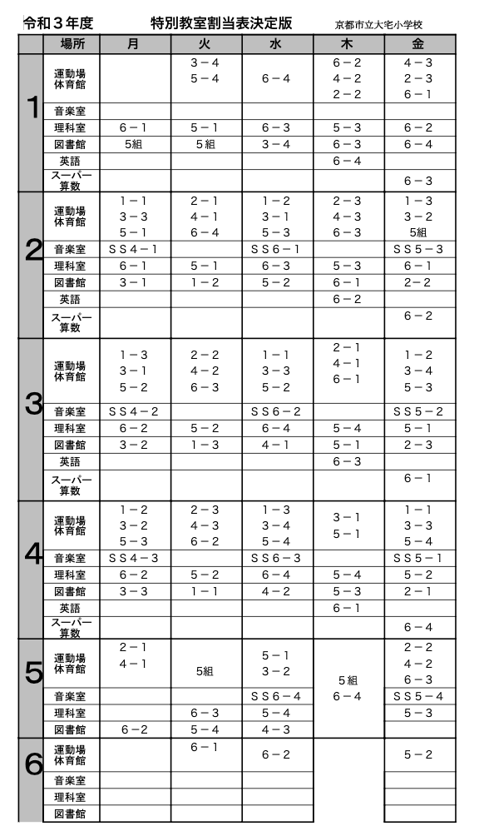
割り当てのないところは、自由に予約できます！

